セキュリティーUSB
Ver6 WindowsXP（32）/Vista（32）/7（32/64）/8（32/64）対応 |  |  |  |  |  |  | 注文方法 ご記入の上、左記へご送信下さい → info@abroad-sys.com FAX 03-3518-0606
コピーガードUSBメモリ製品 |  |  |  |  | 同時出荷時の割引率 (ボリュームディスカウント)※税抜 |  |  |  |  |  |  | 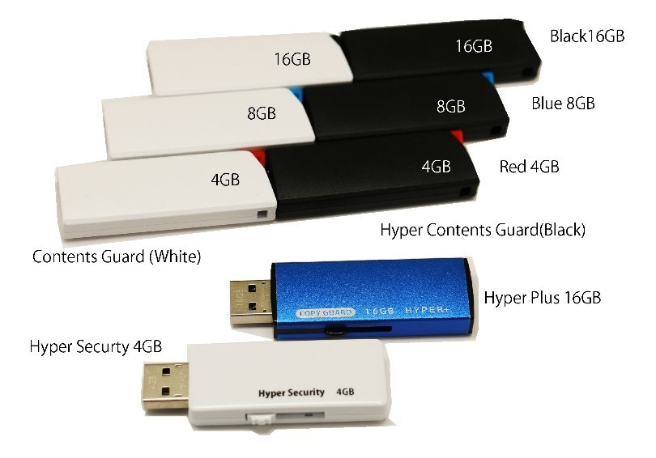 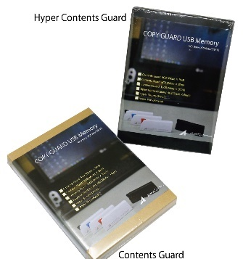
商品名 | Ver. | USB規格 | 容量(G) | ご注文 本数 | 1～9 | 10～ | 50～ | 100～ | 500～ | 1000～ | 5000～
 |  |  |  |  | - | 10% | 15% | 20% | 25% | 30% | 40%
Contents Guard コンテンツガード | 6.5 | 2.0 | 4GB | 本 | 3,500 | 3,150 | 2,975 | 2,800 | 2,625 | 2,450 | 2,100
 |  |  | 8GB | 本 | 3,800 | 3,420 | 3,230 | 3,040 | 2,850 | 2,660 | 2,280
 |  |  | 16GB | 本 | 4,100 | 3,690 | 3,485 | 3,280 | 3,075 | 2,870 | 2,460
 |  |  | 32GB | 本 | 7,200 | 6,480 | 6,120 | 5,760 | 5,400 | 5,040 | 4,320
 |  |  | 64GB | 本 | 10,500 | 9,450 | 8,925 | 8,400 | 7,875 | 7,350 | 6,300
Hyper Contents Guard Mini |  |  | 8GB | 本 | 5,200 | 4,680 | 4,420 | 4,160 | 3,900 | 3,640 | 3,120
Hyper Contents Guard ハイパーコンテンツガード |  |  | 4GB | 本 | 4,900 | 4,410 | 4,165 | 3,920 | 3,675 | 3,430 | 2,940
 |  |  | 8GB | 本 | 5,200 | 4,680 | 4,420 | 4,160 | 3,900 | 3,640 | 3,120
 |  |  | 16GB | 本 | 5,500 | 4,950 | 4,675 | 4,400 | 4,125 | 3,850 | 3,300
 |  |  | 32GB | 本 | 7,200 | 6,480 | 6,120 | 5,760 | 5,400 | 5,040 | 4,320
 |  |  | 64GB | 本 | 10,500 | 9,450 | 8,925 | 8,400 | 7,875 | 7,350 | 6,300
Hyper Securety ハイパーセキュリティー | 6.3 |  | 4GB | 本 | 4,500 | 4,050 | 3,825 | 3,600 | 3,375 | 3,150 | 2,700
※名入れをご注文の場合はUSBケースの変更ができます。※箱、ブリスターパックは割引適用するな場合は別途有料になります。
※製品仕様は次ページ参照
 |  |  | 8GB | 本 | 4,800 | 4,320 | 4,080 | 3,840 | 3,600 | 3,360 | 2,880
 |  |  | 16GB | 本 | 5,600 | 5,040 | 4,760 | 4,480 | 4,200 | 3,920 | 3,360
Hyper + ハイパープラス |  | 3.0 | 16GB | 本 | 6,500 | 5,850 | 5,265 | 4,739 | 4,265 | 3,838 | 3,900
 |  |  | 32GB | 本 | 9,200 | 8,280 | 7,452 | 6,707 | 6,036 | 5,433 | 4,889
 |  |  | 64GB | 本 | 12,500 | 11,250 | 10,125 | 9,113 | 8,201 | 7,381 | 6,643
 |  |  |  |  |  |  |  |  |  |  |  | 4G～16Gは即日発送(平日のみ、在庫切れの場合はご連絡いたします)
オプション USBメモリと同時注文になります。 |  |  |  |  | 1～9 | 10～ | 50～ | 100～ | 500～ | 1000～ | 5000～
ブリスターパック（透明ケース） |  |  |  | □要 | 付属 | 30 | 26 | 22 | 18 | 16 | 13 | 紙台紙 84mm x 121㎜差し替えでオリジナルパッケージに
紙製専用箱（ナチュラル）+ブリスター |  |  |  | □要 | CG付属 | 140 | 119 | 101 | 86 | 73 | 62 | 内寸 A6サイズ 105mm x 148mm x 20 mm、2色
紙製専用箱（ブラック）+ブリスター |  |  |  | □要 | HC付属 | 180 | 153 | 130 | 111 | 94 | 80
名入れサービス |  |  |  | □要 | 3,000 | 3000円+@60本/面（レーザーマーキング） |  |  |  |  |  | 名入れを行うと USBケース変更無料
コピーサービス （コンテンツを入れた状態で出荷） |  |  |  | □要 | 2,000 | 2000円+4G@60/8G@120/16G@240/32G@480/64G@960 |  |  |  |  |  | マスタUSB→複製出荷 要：管理パスワード
マスタ作成 |  |  |  | □要 | メモリ代金 + 4G～16G +@5000円 ,32G～64G +@7000円 |  |  |  |  |  |  | コピーサービスをご利用で特殊設定またはお急ぎの場合はご利用下さい。

会社名（組織名） |  |  |  |  |  |  |  | ご注文区分 □初回注文 □見積依頼 □リピート |  |  |  |  | 当社営業担当：
部署・お名前 |  |  |  |  |  |  |  | ご利用区分 □自社利用 □販売用 □その他 |  |  |  |  | ※アブロードシステムズの担当営業がわかる場合は御記入下さい。対応がスムーズです ※左記入□→■にして下さい。 ※ご注文内容がわかれば自由書式でも結構です。ただし、文書のみの受付で口頭でのお申し込みはできません。 ※合計金額と商品発送の連絡は当社より別途差ご案内を差し上げます。 ※別途消費税がかかります。
お届け先住所 |  |  |  |  |  |  |  | お支払い方法 □代金引換 □銀行振り込み □従来通り
ご連絡先 電話番号 |  |  |  |  |  |  |  | ご要望等：
メールアドレス
上記金額に消費税は含まれておりません 【 送 料 】2万円以上送料無料（通常840円） 【 代金手数料 】 着払い手数料315～630円かかります 【 キャンセル 】ご注文後のキャンセルはできません。

機能／仕様 | CG | HC | HS | HP |  | CG : Contets Guard
コンテンツ配布 | ◎ | ◎ | ○ | 不適 |  | コンテンツの販売・配布用 データコンテンツ用の閲覧専用のコピーガードUSBメモリ コンテンツ販売や社内資料配布などにご利用いただけます。 書き換えは管理者のみ可能、動画や音声、PDFやパワーポイントなど主に閲覧専用コンテンツに最適。コピーガード中に書き込みができません。書き込みが発生しない場合はプログラムやExcelも利用できます。
主な用途 | 販売 | 販売 | 汎用 | 汎用
ファイルコピー禁止 USB→HDD | ○ | ○ | ○ | ○
ファイルコピー許可 HDD→USB(追加許可) | × | ○ | ○ | ○
別名保存の禁止 | ○ | ○ | ○ | ○
画面キャプチャー禁止 | ○ | ○ | ○ | ○
印刷禁止 | ○ | ○ | ○ | ○
コピー許可フォルダ | ○ | ○ | ○ | ○
ネットワーク利用の禁止 | ○ | ○ | ○ | ○ |  | HC : Hyper Contets Guard
許可ソフト設定 | 必須 | ○ | ○ | ○ |  | コンテンツの販売・配布用 プログラム、データコンテンツ用のコピーガードUSBメモリ コンテンツガードの機能を継承しさらにパワーアップした製品 書き込みが必要なコンテンツ販売、社内データ配布用。コピーガード中に書き込みができますのでプログラムやExcelなどUSBメモリ内にデータ保存する場合にも対応。フォルダ保護機能で非表示ファイルもサポート
USBメモリ内の自動許可ソフト登録 | ○ | ○ | ○ | ○
フォルダ保護機能（ファイル非表示） | × | ○ | × | ×
USBステルス（ファイル非表示） | × | × | ○ | ○
許可ソフトを限定しない | × | ○ | ○ | ○
コピーガード中の書き込み | × | ○ | ○ | ○
コピー許可パスワード USBtoPC | × | × | × | ○
特定PCでの制限解除（解除コード） | × | × | ○ | ○
UsbServerでの一括解除 | × | × | × | ○ |  | HS : Hyper Securety
UsbServerでのログ収集 | × | × | × | ○ |  | 汎用的に利用されるコピーガード機能付きセキュリティーＵＳＢメモリ 設定や操作が簡単です。保存するだけでコピーガードが働く。コピーガード中の書き込みも可能。社内で利用する場合に自由度が高い製品です。 許可ソフトの登録が不要なので利用するソフト制限がありません。 解除コード設定で特定PCでデータを取り出す方法が提供されています。
制限アカウントでの利用 UsbQuickStart | ○ | ○ | ○ | ○
USB安全な取り外し/UsbRemove | ○ | ○ | ○ | ○
レスキュー機能/別名保存禁止の一時解除 | × | × | × | ○
ユーザーパスワード設定 | ○ | ○ | ○ | ○
ユーザーパスワード利用者変更 | × | × | ○ | ○
設定コピー機能(同じ設定で作成) | ○ | ○ | × | × | 6.3～
著作権登録／表示 | ○ | ○ | × | ×
インターネットでの日付チェック | ○ | ○ | ○ | ○ |  | HP : Hyper PLUS
初回利用からの回数指定 | ○ | ○ | ○ | ○ |  | 汎用的に利用されるコピーガード機能付きセキュリティーＵＳＢメモリ USB3.0高速メモリ採用で読み書きが速く効率的。ハイパーセキュリティー上位バージョン。 保存前にUSBメモリを取り外した場合もでレスキューコードで別名保存の一時解除が可能、UsbServer/UsbtoPC等付属で高度な要求にお応えします。高級アルミケースで質感Good
初回利用からの日数指定 | ○ | ○ | ○ | ○
指定日までの利用制限 | ○ | ○ | ○ | ○
MT4対応 LOGIN.exe | × | ○ | × | ×
設定情報の保存(設定レポート出力） | ○ | ○ | ○ | ○ | 6.5～
エラーレポート機能 | ○ | ○ | ○ | ○ | 6.5～
USBの不正な取り外し警告 | ○ | ○ | ○ | ○ | 6.5～
箱付属 （１０個以上は別売） | ナチュラル | ブラック | × | ×
ブリスターパック（透明ケース） | ○ | ○ | ○ | ○ |  | 色 | 4G | 8G | 16G | 材質
外国語対応 (日/英/韓/中) | ○ | ○ | ○ | ○ |  | CG | 白×赤 | 白×青 | 白×黒 | プラスチック
キャップ | オートリターン | オートリターン | スライド | スライド |  | HC | 黒×赤 | 黒×青 | 黒×黒 | プラスチック
材質 | ABS | ABS | PC/ABS | アルミ |  | HS | 白 | 白 | 白 | プラスチック
本体重量 g | 10g | 10g | 8g | 14g |  | HP | - | - | 青 | 金属製アルミ
長さ mm | 59.5mm | 59.5mm | 52.5mm | 55.4mm |  | ※名入れを行った場合は変更ができます。
幅 mm | 20.5mm | 20.5mm | 21.5mm | 21.5mm
厚み mm | 10mm | 10mm | 9.5mm | 9.5mm |  | 対応OS | WindowsXP/Vista/7/8/10
USBインターフェイス規格 | USB2.0 | USB2.0 | USB2.0 | USB3.0 |  | ※64bitOSはWindows7以降対応
概算速度 Write/Read (誤差10%) | 4Ｍ/20Ｍ | 4Ｍ/20Ｍ | 4Ｍ/20Ｍ | 40/80M |  | ※自動更新機能で最新版に更新可能
※製品仕様はリビジョンアップなどで変更になる場合があります。

名入れ
 | CO2レーザー | ファイバーレーザー | シルク印刷
特徴 | 小ロット・短納期対応 | ステンレス、微細文字用 | 色指定
基本料金 | 3,000 | 38,000 | 38,000
イラストレータ以外の入稿 | 2,000 | 2,000 | 2,000
サンプル提出 | 2000/回 | 5000/回 | 5000/回
基本料金内 印刷本数 | 10 | 1000 | 1000
追加印刷料金 | @60/面 | @15/面 | @15/面
納期 | 2-3営業日 | 2週間 | 2週間
マーキングカラー | 白 | 白 | DIC指定1-654番
対応材質 | アルミ、木 | アルミ、ステンレス | ALL
連番印刷 (バリアブルマーキング） | 対応@60 | 連番のみ@60 | ×
筺体変更 | 50本～ | 対応 | 対応
注意事項 | 小ロット、短納期可能。ファイバーレーザーに比べ熱量が高いので文字が若干太ります。５ポイント以下の文字は細めの書体をお選びください。 | 600本以上で納期に余裕がある場合はこちらを推奨 | アルマイト加工のものは厚塗りができません。色は下地カラーに影響します。

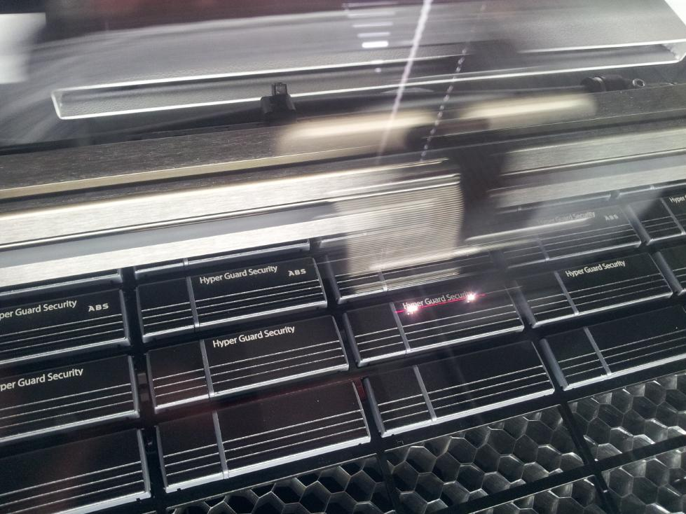

レーザーマーキング
アルマイト加工をした表面をレーザー光で変色させます。マーキング色：白
特徴：微細加工が可能でインクを使っていませんので溶剤などで落ちる事がありません。
ステンレス製筺体はファイバーレーザー、シルク印刷対応になります。

